상품제안서
나이스 끼움식 수첩 48절 | 상품코드: S28686

 |  |  |  |  |  |  | 02-713-8555 | www.synergygift.co.kr
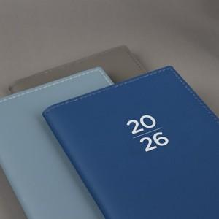

【상세/제작정보】

【인쇄/포장옵션】 | 금박, 은박, 먹박 / OPP(비닐)

【공급단가】 | 수량 | 50~ | 100~ | 500~ | 1,000~ | 5,000~
*VAT별도 | 48절노트식 | 3,930원 | 3,780원 | 3,530원 | 3,460원 | 3,330원
 | 48절일주일A | 3,930원 | 3,780원 | 3,530원 | 3,460원 | 3,330원
 | 48절일주일B | 3,930원 | 3,780원 | 3,530원 | 3,460원 | 3,330원

【상품 URL】 | https://www.synergygift.co.kr:443/src/goods_detail.php?gdno=28686

